aide
Bienvenue dans l'onglet aide de l'outil de pilotage E3D
vous trouverez ici toutes les informations concernant l'intérêt de l'outil et son fonctionnement

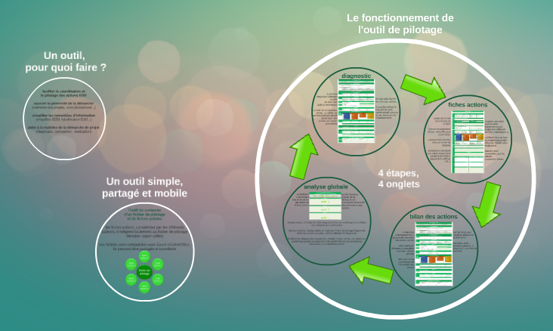
Tout comprendre sur l'utilité et le fonctionnement de l'outil
A quoi sert-il ? Comment fonctionne-t-il ? Qui peut l'utiliser ? Comment l'utiliser ?
Quand et comment compléter les différents onglets ? …
Retrouvez toutes les réponses à ces questions en cliquant ici ou sur l'image
ou recopiez le lien suivant dans votre navigateur :
https://prezi.com/hxg1ofyp_isg/present/?follow=vuq1h-w381vf&auth_key=737ld03#1_24309637

FAQ
1 - Comment intégrer une nouvelle fiche action à l'outil ?
Pour intégrer une fiche action, il suffit d'utiliser la fonction "déplacer ou copier" de votre logiciel.
 | Si vous utilisez Excel, consultez le mode opératoire en cliquant ici.
 | Si vous utilisez LibreOffice, consultez le mode opératoire en cliquant ici.
2 - Comment obtenir de l'aide pour compléter les cellules ?
Pointer le viseur de votre souris sur le triangle rouge situé en haut à droite de la cellule (celle de la question ou de la réponse, selon le cas) pour obtenir des précisions. Seules les cellules grisées (comme celles-ci) sont à compléter. Les cellules sur fond blanc se renseignent automatiquent, en combinant les données des différentes fiches action.
3 - Par où commencer ?
Vous pouvez utiliser cet outil à n'importe quel moment de votre démarche en commançant par le diagnostic ou en complétant directement les fiches action.
4 - Combien de fichiers peut-on utiliser ?
L'outil fonctionne avec deux types de fichiers : le fichier "outil pilotage E3D" (un seul par établissement et par année) et les fichiers "fiche action" (autant de fichiers que d'actions). L'outil de pilotage peut intégrer jusqu'à trente fiches action. Afin de permettre à l'outil de faire une synthèse automatique, chaque fiche action devra porter un numéro différent : ACTION1, ACTION2, ACTION3.... Pour cela, il suffit d'utiliser la fonction "renommer" (clique droit sur l'onglet de la fiche action).
A l'issue de chaque année, le fichier "outil de pilotage E3D" est archivé et la feuille "bilan des actions" est copiée-collée vers le fichier de pilotage de l'année suivante, en lieu et place du diagnostic. Ainsi, les différents fichiers millésimés constituent la mémoire de la démarche, de son pilotage et des actions menées.
5 - Comment compléter le diagnostic ?
Le premier diagnostic s'élabore à partir du bilan des actions antérieures. A partir de la deuxième année, ce fichier est partiellement pré-rempli par le bilan des actions précédentes.
6 - Qui complète les fiches action et quand ?
Les fiches actions ont été conçues pour être complétées par tous les acteurs de la communauté scolaire (élèves, personnels, enseignants…). Elles accompagnent les équipes tout au long du projet, de la conception au bilan, en passant par la mise en œuvre. En début d'année, une copie de cette fiche pourra être intégrée à l'outil de pilotage afin d'assurer le suivi de l'action. En fin d'année, les auteurs ne manqueront pas de compléter le bilan lors du comité de pilotage de la démarche ou en amont, en envoyant une version mise à jour de la fiche.
7 - Comment assurer le suivi de la démarche avec l'outil ?
En début d'année, les acteurs envoient leurs fiches action au référent (référent EDD, chef d'établissement…). Lors des réunions de pilotage, ces fiches servent de support pour échanger sur les différents projets. En fin d'année, à l'heure du bilan, les équipes complètent la partie bilan de leur fiche action (lors du comité de pilotage ou en amont en envoyant une version mise à jour). Les onglets "bilan des actions" et "analyse globale" sont partiellement complétés par la compilation automatique des données des différentes fiches action. Ces deux onglets serviront de support pour effectuer le bilan de la démarche à l'échelle de l'établissement et fixer les nouveaux objectifs pour l'année suivante.

Vous n'avez pas trouvé de réponse à votre question ?
Vous pouvez contacter l'assistance technique à cette adresse : guillaume.saliege@ac-creteil.fr

